表紙
Web打刻自動入力システム

基本設計書

パーソル パナソニック HRパートナーズ株式会社
人材開発部
松本 秀一郎

画面設計
1. 画面設計

 | GoogleChromeの画面右上辺りには、パズルのピースのような拡張機能を呼び出すボタンが存在する。
 | そのボタンを押下した際に本システムの設定画面を表示させる。

 | 設定画面は、ユーザが本システムに自動入力させたい値を入力し、設定を保存する画面である。
 | 直感的に使用できるよう、実際の勤務実績入力画面に基づいて作成する。

 | 1-1. 画面遷移図

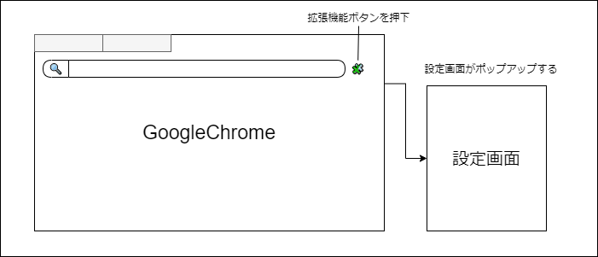

 | 1-2. 設定画面イメージ図

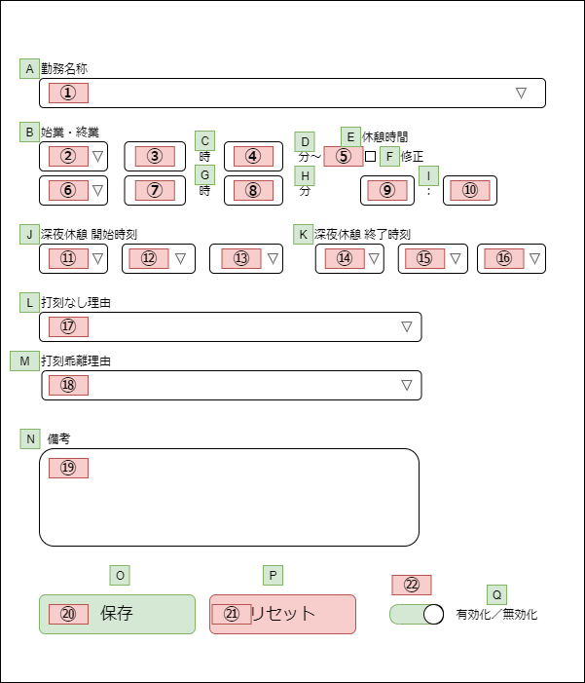

 | 1-3. 設定画面のHTMLタグと子要素

 |  | それぞれの要素は、HTMLのフォームタグ、ラベルタグから構成される。
 |  | 下記に（1-2. 設定画面イメージ図）の丸数字とフォームタグを紐づけた表を示す。

 |  | 1-3-1. ラベルタグ構成

 |  |  | 項目 | フォームタグの属性 | ラベル名
 |  |  | A | ラベル | 勤務名称
 |  |  | B |  | 始業・終業
 |  |  | C |  | 時
 |  |  | D |  | 分～
 |  |  | E |  | 休憩時間
 |  |  | F |  | 修正
 |  |  | G |  | 時
 |  |  | H |  | 分
 |  |  | I |  | ：
 |  |  | J |  | 深夜休憩 開始時刻
 |  |  | K |  | 深夜休憩 終了時刻
 |  |  | L |  | 打刻無し理由
 |  |  | M |  | 打刻乖離理由
 |  |  | N |  | 備考
 |  |  | O |  | 保存
 |  |  | P |  | リセット
 |  |  | Q |  | 有効化／無効化

 |  | 1-3-2. フォームタグ構成

 |  |  | No | フォームタグの属性 | フォームタグ子要素 | 入力可能文字数 | 入力が可能な文字
 |  |  | ① | セレクトボックス | 8.0H_09:00-18:00
 |  |  |  |  | 欠勤8.0H
 |  |  |  |  | 欠勤（労災）8.0H
 |  |  |  |  | 不就労
 |  |  |  |  | 半消化
 |  |  | ② | セレクトボックス | 前日
 |  |  |  |  | 当日
 |  |  |  |  | 翌日
 |  |  | ③ | テキストボックス | - | 2 | 0～24までの数字
 |  |  | ④ | テキストボックス | - | 2 | 0～59までの数字
 |  |  | ⑤ | チェックボックス | -
 |  |  |  |  | -
 |  |  | ⑥ | セレクトボックス | 前日
 |  |  |  |  | 当日
 |  |  |  |  | 翌日
 |  |  | ⑦ | テキストボックス | - | 2 | 0～24までの数字
 |  |  | ⑧ | テキストボックス | - | 2 | 0～59までの数字
 |  |  | ⑨ | テキストボックス | - | 2 | 0～24までの数字
 |  |  | ⑩ | テキストボックス | - | 2 | 0～59までの数字
 |  |  | ⑪ | セレクトボックス | 前日
 |  |  |  |  | 当日
 |  |  |  |  | 翌日
 |  |  |  |  | --
 |  |  | ⑫ | セレクトボックス | 0
 |  |  |  |  | 1
 |  |  |  |  | 2
 |  |  |  |  | 3
 |  |  |  |  | ︙（省略）
 |  |  |  |  | 22
 |  |  |  |  | 23
 |  |  |  |  | --
 |  |  | ⑬ | セレクトボックス | 0
 |  |  |  |  | 5
 |  |  |  |  | 10
 |  |  |  |  | ︙（省略）
 |  |  |  |  | 50
 |  |  |  |  | 55
 |  |  |  |  | --
 |  |  | ⑭ | セレクトボックス | 前日
 |  |  |  |  | 当日
 |  |  |  |  | 翌日
 |  |  |  |  | --
 |  |  | ⑮ | セレクトボックス | 0
 |  |  |  |  | 1
 |  |  |  |  | 2
 |  |  |  |  | 3
 |  |  |  |  | ︙（省略）
 |  |  |  |  | 22
 |  |  |  |  | 23
 |  |  |  |  | --
 |  |  | ⑯ | セレクトボックス | 0
 |  |  |  |  | 5
 |  |  |  |  | 10
 |  |  |  |  | ︙（省略）
 |  |  |  |  | 50
 |  |  |  |  | 55
 |  |  |  |  | --
 |  |  | ⑰ | セレクトボックス | ---------[選択]--------
 |  |  |  |  | 出勤時打刻漏れ
 |  |  |  |  | 退勤時打刻漏れ
 |  |  |  |  | 出・退勤時打刻漏れ
 |  |  |  |  | 直行・直帰
 |  |  |  |  | 直行
 |  |  |  |  | 直帰
 |  |  |  |  | 出張
 |  |  |  |  | システム停止時間
 |  |  | ⑱ | セレクトボックス | ---------[選択]--------
 |  |  |  |  | 私用・自己啓発等
 |  |  |  |  | 理由を備考欄に記載
 |  |  |  |  | 打刻誤り
 |  |  | ⑲ | テキストエリア | - | 上限なし | 全ての文字
 |  |  | ⑳ | ボタン | -
 |  |  | ㉑ | ボタン | -
 |  |  | ㉒ | チェックボックス | -
 |  |  |  |  | -

データ設計
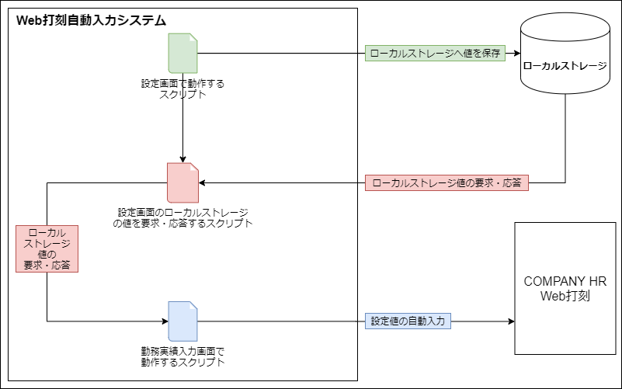
2. データ設計

 | 2-1. ローカルストレージ

 |  | 本システムは「自動入力値の設定保存機能」という、ユーザが入力した値を保存しておく機能を持つ。
 |  | ユーザが入力した値を保存しておくために、WebStorage API（LocalStorage）を使用する。
 |  | ローカルストレージは以下のように、`key` と `value`の組み合わせでデータをブラウザへ保存することができる。

 |  |  | localStorage.setItem('key', 'value');

 | 2-2. ローカルストレージとDOM要素の紐づきイメージ図

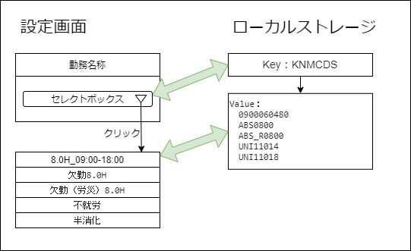

 | 2-3. ローカルストレージのデータ構造

 |  | No |  | フォームタグの属性 | Key | フォームタグ子要素 | Value
 |  | ① |  | セレクトボックス | KNMCDS | 8.0H_09:00-18:00 | 090006048
 |  |  |  |  |  | 欠勤8.0H | ABS0800
 |  |  |  |  |  | 欠勤（労災）8.0H | ABS_R0800
 |  |  |  |  |  | 不就労 | UNI11014
 |  |  |  |  |  | 半消化 | UNI11018
 |  | ② |  | セレクトボックス | KNMTMRNGSTD | 前日 | -1
 |  |  |  |  |  | 当日 | 0
 |  |  |  |  |  | 翌日 | 1
 |  | ③ |  | テキストボックス | KNMTMRNGSTH |  | ユーザの入力値
 |  | ④ |  | テキストボックス | KNMTMRNGSTM |  | ユーザの入力値
 |  | ⑤ |  | チェックボックス | RTTLCHKBX56 |  | 0
 |  |  |  |  |  |  | 1
 |  | ⑥ |  | セレクトボックス | KNMTMRNGETD | 前日 | -1
 |  |  |  |  |  | 当日 | 0
 |  |  |  |  |  | 翌日 | 1
 |  | ⑦ |  | テキストボックス | KNMTMRNGETH |  | ユーザの入力値
 |  | ⑧ |  | テキストボックス | KNMTMRNGETM |  | ユーザの入力値
 |  | ⑨ |  | テキストボックス | RTTLVAL56H |  | ユーザの入力値
 |  | ⑩ |  | テキストボックス | RTTLVAL56M |  | ユーザの入力値
 |  | ⑪ |  | セレクトボックス | GI_TIME50_Seq0D | 前日 | -1
 |  |  |  |  |  | 当日 | 0
 |  |  |  |  |  | 翌日 | 1
 |  |  |  |  |  | -- | 999
 |  | ⑫ |  | セレクトボックス | GI_TIME50_Seq0H | 0 | 0
 |  |  |  |  |  | 1 | 1
 |  |  |  |  |  | 2 | 2
 |  |  |  |  |  | 3 | 3
 |  |  |  |  |  | ︙（省略）
 |  |  |  |  |  | 22 | 22
 |  |  |  |  |  | 23 | 23
 |  |  |  |  |  | -- | 999
 |  | ⑬ |  | セレクトボックス | GI_TIME50_Seq0M | 0 | 0
 |  |  |  |  |  | 5 | 5
 |  |  |  |  |  | 10 | 10
 |  |  |  |  |  | ︙（省略）
 |  |  |  |  |  | 50 | 50
 |  |  |  |  |  | 55 | 55
 |  |  |  |  |  | -- | 999
 |  | ⑭ |  | セレクトボックス | GI_TIME51_Seq0D | 前日 | -1
 |  |  |  |  |  | 当日 | 0
 |  |  |  |  |  | 翌日 | 1
 |  |  |  |  |  | -- | 999
 |  | ⑮ |  | セレクトボックス | GI_TIME51_Seq0H | 0 | 0
 |  |  |  |  |  | 1 | 1
 |  |  |  |  |  | 2 | 2
 |  |  |  |  |  | 3 | 3
 |  |  |  |  |  | ︙（省略）
 |  |  |  |  |  | 22 | 22
 |  |  |  |  |  | 23 | 23
 |  |  |  |  |  | -- | 999
 |  | ⑯ |  | セレクトボックス | GI_TIME51_Seq0M | 0 | 0
 |  |  |  |  |  | 5 | 5
 |  |  |  |  |  | 10 | 10
 |  |  |  |  |  | ︙（省略）
 |  |  |  |  |  | 50 | 50
 |  |  |  |  |  | 55 | 55
 |  |  |  |  |  | -- | 999
 |  | ⑰ |  | セレクトボックス | SGYCD1S | ---------[選択]-------- | DEFAULT_CODE
 |  |  |  |  |  | 出勤時打刻漏れ | 1000
 |  |  |  |  |  | 退勤時打刻漏れ | 1001
 |  |  |  |  |  | 出・退勤時打刻漏れ | 1002
 |  |  |  |  |  | 直行・直帰 | 1003
 |  |  |  |  |  | 直行 | 1004
 |  |  |  |  |  | 直帰 | 1005
 |  |  |  |  |  | 出張 | 1006
 |  |  |  |  |  | システム停止時間 | 1007
 |  | ⑱ |  | セレクトボックス | SGYCD2S | ---------[選択]-------- | DEFAULT_CODE
 |  |  |  |  |  | 私用・自己啓発等 | 1010
 |  |  |  |  |  | 理由を備考欄に記載 | 1020
 |  |  |  |  |  | 打刻誤り | 1030
 |  | ⑲ |  | テキストエリア | JSKMM |  | ユーザの入力値
 |  | ⑳ |  | ボタン
 |  | ㉑ |  | ボタン
 |  | ㉒ |  | チェックボックス | ENABLEDISABLE |  | 0
 |  |  |  |  |  |  | 1

 | 2-4. ローカルストレージを使った実装方法

 |  | WebStorage APIのドキュメントによると、
 |  | 本システムの「設定画面」と「勤務実績入力画面」で使用されるローカルストレージは別物であることがわかる。

 |  | つまり、「設定画面で動作するスクリプト」と「勤務実績入力画面で動作するスクリプト」では扱えるローカルストレージの値が異なる。

 |  | そのため、それぞれの画面でローカルストレージのデータをやり取りするために、
 |  | 下記3つのスクリプトに機能を分割して実装することとする。

 |  | ・ 設定画面で動作するスクリプト
 |  | ・ 設定画面のローカルストレージの要求・応答をするスクリプト
 |  | ・ 勤務実績入力画面で動作するスクリプト

 | 2-5. ローカルストレージを使ったデータフロー

 |  | ローカルストレージストレージを使った詳細なデータフローを下記に示す。

機能設計
3. 機能設計

 | 本システムでは、要件定義書によって4つの機能要件が定義されている。
 | 下記に各種機能要件の詳細を示す。

 | 3-1. 勤怠自動入力機能

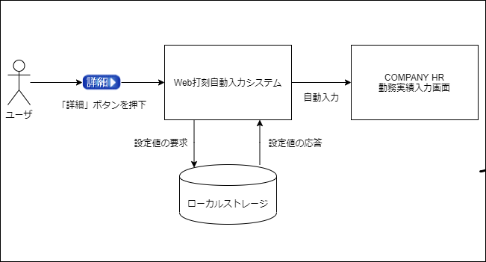

 |  | 処理内容
 |  | ローカルストレージに設定されている値を「COMPANYHR勤怠入力画面」のそれぞれのフォームへ自動的に入力する。

 |  | 必要なローカルストレージキー
 |  | KNMCDS | KNMTMRNGETD | GI_TIME50_Seq0D | GI_TIME51_Seq0M
 |  | KNMTMRNGSTD | KNMTMRNGETH | GI_TIME50_Seq0H | SGYCD1S
 |  | KNMTMRNGSTH | KNMTMRNGETM | GI_TIME50_Seq0M | SGYCD2S
 |  | KNMTMRNGSTM | RTTLVAL56H | GI_TIME51_Seq0D | JSKMM
 |  | RTTLCHKBX56 | RTTLVAL56M | GI_TIME51_Seq0H | ENABLEDISABLE

 |  | ユーザ操作
 |  | 「勤務実績入力画面」へ遷移するための「詳細ボタン」を押下する。

 | 3-2. 自動入力値の設定保存機能

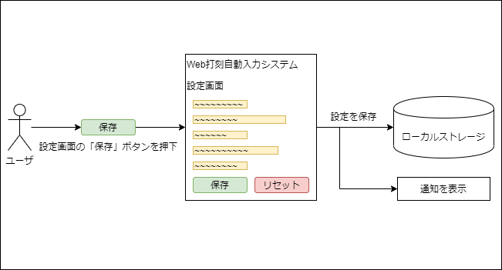

 |  | 処理内容
 |  | ユーザが各フォームに入力した値をローカルストレージへ保存する。
 |  | ユーザが「設定画面」を起動した時、ローカルストレージに保存されている設定があれば、その設定を復元する。
 |  | 保存に成功したとき、通知を表示する。

 |  | 必要なローカルストレージキー
 |  | KNMCDS | KNMTMRNGETD | GI_TIME50_Seq0D | GI_TIME51_Seq0M
 |  | KNMTMRNGSTD | KNMTMRNGETH | GI_TIME50_Seq0H | SGYCD1S
 |  | KNMTMRNGSTH | KNMTMRNGETM | GI_TIME50_Seq0M | SGYCD2S
 |  | KNMTMRNGSTM | RTTLVAL56H | GI_TIME51_Seq0D | JSKMM
 |  | RTTLCHKBX56 | RTTLVAL56M | GI_TIME51_Seq0H

 |  | ユーザ操作
 |  | 「設定画面」下部の「保存」ボタンを押下する。

 | 3-3. 自動入力値の設定クリア機能

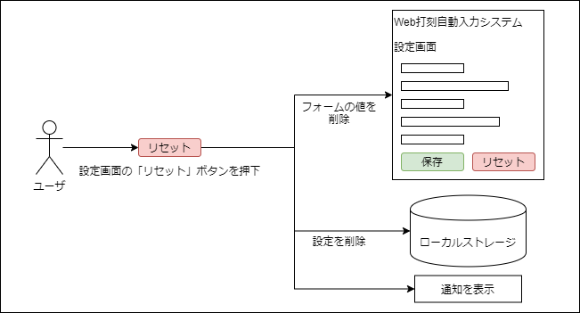

 |  | 処理内容
 |  | ユーザが各フォームに入力した値をすべて削除する。
 |  | ローカルストレージに保存されている設定があれば、その設定も削除する。
 |  | 保存に成功したとき、通知を表示する。

 |  | 必要なローカルストレージキー
 |  | KNMCDS | KNMTMRNGETD | GI_TIME50_Seq0D | GI_TIME51_Seq0M
 |  | KNMTMRNGSTD | KNMTMRNGETH | GI_TIME50_Seq0H | SGYCD1S
 |  | KNMTMRNGSTH | KNMTMRNGETM | GI_TIME50_Seq0M | SGYCD2S
 |  | KNMTMRNGSTM | RTTLVAL56H | GI_TIME51_Seq0D | JSKMM
 |  | RTTLCHKBX56 | RTTLVAL56M | GI_TIME51_Seq0H

 |  | ユーザ操作
 |  | 「設定画面」下部の「リセット」ボタンを押下する。

 | 3-4. 自動入力の有効化・無効化の切り替え機能

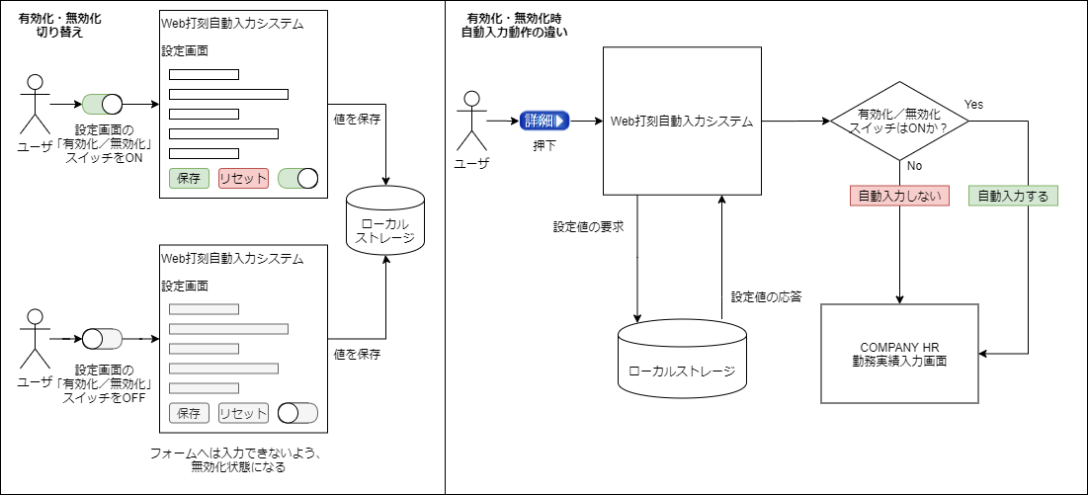

 | 処理内容
 | 自動入力の有効化スイッチがONのとき、「勤怠自動入力機能」は有効。
 | 自動入力の有効化スイッチがOFFのとき、「勤怠自動入力機能」は無効。
 | 保存に成功したとき、通知を表示する。

 | 必要なローカルストレージキー
 | ENABLEDISABLE

 | ユーザ操作
 | 「設定画面」下部の有効化／無効化スイッチを切り替える。

